様式第７号_システム要求水準書
様式第７号 システム要求水準書

 |  |  |  |  |  |  | 要求仕様 | 分類 ○：必須 △：要望 | 回答 ○：PKG標準 △：カスタマイズ又は新規開発 □：代替提案 ×：不可 | 代替提案・備考等

第４章 |  |  |  |  |  |  | システム要求仕様
第１ |  |  |  |  |  |  | 指令装置
第１-１ |  |  |  |  |  |  | 指令台
 | １ |  |  |  |  |  | 概要
 |  |  |  |  |  |  | 本装置は，火災，救急，救助等に係る１１９番等の緊急通報の受付，関係機関への連絡，無線操作等を行うものである。
 | ２ |  |  |  |  |  | 機能仕様要件
 |  | (１) |  |  |  |  | 基本操作機能
 |  |  | ア |  |  |  | 指令台の通信操作部は，タッチパネル機能を有するカラー液晶画面（以下「タッチパネル」という。）及び通信用ボタンを配した操作盤（以下「通信盤面」という。）で構成され，指令台における通信操作ができること。 | ○
 |  |  | イ |  |  |  | タッチパネルは，１１９番通報受付，出動指令，無線送受信，録音装置制御，車両動態入力，電話発信（加入電話，内線，専用回線）等を操作できること。 | ○
 |  |  | ウ |  |  |  | タッチパネルは，自動出動指定装置等が停止した状態においても，次の操作及び動作ができること。
 |  |  |  | (ア) |  |  | １１９番通報受付 | ○
 |  |  |  | (イ) |  |  | 出動指令 | ○
 |  |  |  | (ウ) |  |  | 無線送受信 | ○
 |  |  |  | (エ) |  |  | 録音装置制御 | ○
 |  |  |  | (オ) |  |  | 車両動態入力 | ○
 |  |  |  | (カ) |  |  | 加入電話回線によるワンタッチでの医療機関・関係機関呼び出し | ○
 |  |  |  | (キ) |  |  | 加入電話回線，内線，専用回線等の発着信接続 | ○
 |  |  |  | (ク) |  |  | 通信盤面においては，通信用ボタン操作により，１１９番通報受付，無線送受信等を操作できること。
 |  | (２) |  |  |  |  | 運用モード切替機能 | ○
 |  |  | ア |  |  |  | １１９番通報の輻輳時は，運用モードの切替を容易にできること。 | ○
 |  |  | イ |  |  |  | 運用モード切替は，指令制御装置又は非常用指令設備のいずれかが停止中などの状況であっても行えること。 | ○
 |  |  | ウ |  |  |  | 運用モード切替は，次のとおりとし，台ごとに実施できること。詳細は，【別紙３】台モード切替イメージを参照とする。 詳細は，提案による。
 |  |  |  | (ア) |  |  | 通常モード：指令台１台あたり１人で受付を行う。 | ○
 |  |  |  | (イ) |  |  | 輻輳モード：指令台１台あたり２人で受付を行う。 | ○
 |  | (３) |  |  |  |  | 通信機能
 |  |  | ア |  |  |  | １１９番回線
 |  |  |  | (ア) |  |  | １１９番通報の着信を可視及び可聴により確認できること。 | ○
 |  |  |  | (イ) |  |  | １１９番通報の着信時は，受付中の場合を除き，タッチパネルの画面が受付画面に自動的に切り替わること。 | ○
 |  |  |  | (ウ) |  |  | 保留，再発呼，切断及び転送ができ，タッチパネルに，その状態を回線ごとに表示し，視認できること。 | ○
 |  |  |  | (エ) |  |  | 保留した１１９番通報は，自台で保留した通報のみを受付ける機能及び他台で保留した通報を受付ける機能で個別に操作できること。なお，複数保留した場合は，保留順に受付ける又は保留中の通報の中から任意の通報を受付けることができること。 | ○
 |  |  |  | (オ) |  |  | １１９番通報は，受付した指令台で保留することができ，任意の他台にて保留再接続，再発呼，切断ができること。 | ○
 |  |  |  | (カ) |  |  | 保留中の１１９番通報を，タッチパネルのボタンの色を変更する等，保留中である旨を表現できること。また，保留中となっている１１９番通報を確認できること。また，その通報に対して，音声合成保留音声が送出できること。 | ○
 |  |  |  | (キ) |  |  | 保留再接続は，自台優先再接続，１１９番通報優先再接続及び選択再接続できること。 | ○
 |  |  |  | (ク) |  |  | 長時間保留中の通報について，可視及び可聴により警告を行うこと。 | ○
 |  |  |  | (ケ) |  |  | 受付は，着信順代表受付，１１９番通報優先受付及び選択受付ができること。 | ○
 |  |  |  | (コ) |  |  | 受け付けた通報電話局名，回線番号，受付時刻及び電話番号（「通知あり」の場合）をタッチパネル画面上に表示できること。 | ○
 |  |  |  | (サ) |  |  | 通話中，受話音量の調節ができること。 | ○
 |  |  |  | (シ) |  |  | 切断時は，災害種別・区分ごとに集計処理ができること。 | ○
 |  |  |  | (ス) |  |  | １１９番通報を他の指令台，無線統制台並びに内線，加入電話回線及び専用回線へ転送できること。 | ○
 |  |  |  | (セ) |  |  | １１９番回線は，光ＩＰ方式に適合するとともに，受付回数が自動的に計数表示できること。 | ○
 |  |  |  | (ソ) |  |  | １１９番回線にＦＡＸによる通報が入った場合は，容易な操作で指定のＦＡＸに接続し，ＦＡＸ装置への転送接続により受信ができること。 | ○
 |  |  |  | (タ) |  |  | １１９番回線及び加入電話回線から発信者番号情報が取得できる場合は，自動的にその番号を記録し，必要に応じて履歴情報としてタッチパネル内に表示できること。また，履歴は直近の受付として１０件以上保持でき，履歴情報から番号を選び加入電話回線で発信することができること。 | ○
 |  |  |  | (チ) |  |  | １１９番通報から一定時間経過しても受付できない通報に対し，「通報が混み合っている旨」のメッセージを送出することができ，指令台が空き次第順番に受付できること。 | ○
 |  |  |  | (ツ) |  |  | １１９番通報の着信時，容易な操作により，通報者に対し胸骨圧迫のリズム音を送出できること。なお，リズム音の送出方式については，委託者との協議による。 | ○
 |  |  | イ |  |  |  | 指令回線
 |  |  |  | (ア) |  |  | 指令台で制御でき，次の指令ができること。 | ○
 |  |  |  |  | a |  | 一斉指令 | ○
 |  |  |  |  | b |  | 群別指令 | ○
 |  |  |  |  | c |  | 部別指令 | ○
 |  |  |  |  | d |  | 個別指令 | ○
 |  |  |  | (イ) |  |  | 個別指令を除く全ての指令は，除外機能を有すること。 | ○
 |  |  |  | (ウ) |  |  | 指令回線と消防救急デジタル無線を同時に接続して指令ができること。 | ○
 |  |  |  | (エ) |  |  | 指令中の回線において，署所端末から指令台に対して，緊急通報ができること。 | ○
 |  |  |  | (オ) |  |  | タッチパネルの表示で，おおむね次の指令回線の状態を視認できること。 | ○
 |  |  |  |  | a |  | 回線使用中 | ○
 |  |  |  |  | b |  | 応答 | ○
 |  |  |  |  | c |  | 確受 | ○
 |  |  |  |  | d |  | 回線障害 | ○
 |  |  |  | (カ) |  |  | 指令トーンを自動及び手動で送出できること。 | ○
 |  |  |  | (キ) |  |  | 自動指令は，指令トーンにより出動署所と待機署所とを識別でき，災害種別を区別できること。 | ○
 |  |  |  | (ク) |  |  | 自動指令にて送出する指令内容は，おおむね次のとおりとすること。 | ○
 |  |  |  |  | a |  | 災害種別 | ○
 |  |  |  |  | b |  | 災害区分 | ○
 |  |  |  |  | c |  | 管轄署所 | ○
 |  |  |  |  | d |  | 出動次数 | ○
 |  |  |  |  | e |  | 災害住所 | ○
 |  |  |  |  | f |  | 出動車両 | ○
 |  |  |  | (ケ) |  |  | 自動指令の昼夜切替運用を設定できること。詳細は，委託者との協議による。 | ○
 |  |  |  | (コ) |  |  | １１９番通報を受付中の場合も，取扱っている台から指令放送を送出できること。このとき，指令音声は通報者に漏えいしないこと。 | ○
 |  |  |  | (サ) |  |  | 署所端末からの車両動態情報を指令台のタッチパネルに表示できること。 | ○
 |  |  |  | (シ) |  |  | 次の指令音（トーン）を送出できること。 | ○
 |  |  |  |  | a |  | 予告音 | ○
 |  |  |  |  | b |  | 火災音 | ○
 |  |  |  |  | c |  | 救急音 | ○
 |  |  |  |  | d |  | 救助音 | ○
 |  |  |  |  | e |  | チャイム音 | ○
 |  |  |  |  | f |  | その他（詳細は協議による。） | ○
 |  |  |  | (ス) |  |  | 重複しない署所に対して，同時に音声合成等による指令ができること。 | ○
 |  |  |  | (セ) |  |  | 自動指令は，音声合成装置の合成音声で自動的に送出できること。また，肉声による割込ができること。 | ○
 |  |  |  | (ソ) |  |  | 指令回線はＶｏＩＰ回線に対応できること。 | ○
 |  |  | ウ |  |  |  | 加入電話回線・専用回線
 |  |  |  | (ア) |  |  | 着信を可視及び可聴により確認できること。 | ○
 |  |  |  | (イ) |  |  | 発信，着信，転送及び保留ができること。 | ○
 |  |  |  | (ウ) |  |  | 保留中の回線に対して，保留音を送出できること。 | ○
 |  |  |  | (エ) |  |  | ワンタッチダイヤルの電話番号の登録ができること。各登録先電話番号は昼・夜別等，複数グループに分けて登録・整理できること。 | ○
 |  |  |  | (オ) |  |  | タッチパネル又は指令台搭載のディスプレイから容易な操作でリダイヤル発信等ができること。 | ○
 |  |  |  | (カ) |  |  | ワンタッチダイヤル発信をした場合は，相手先名，電話番号等の発信情報をタッチパネル等に切断するまで表示できること。 | ○
 |  |  |  | (キ) |  |  | システムが保持している通報者の発信番号に対して，ワンタッチ発信が行えること。 | ○
 |  |  | エ |  |  |  | 駆け付け通報回線
 |  |  |  | (ア) |  |  | 着信を可視及び可聴により確認できること。また，通報元を表示できること。 | ○
 |  |  |  | (イ) |  |  | 着信，転送及び保留が行えること。 | ○
 |  |  |  | (ウ) |  |  | 保留中の通報に対し，保留音を送出できること。 | ○
 |  |  | オ |  |  |  | 医療機関呼出
 |  |  |  | (ア) |  |  | 登録された医療機関の呼出を，タッチパネル及び指令台搭載のディスプレイから行えること。 | ○
 |  |  |  | (イ) |  |  | 指令台搭載のディスプレイでダイヤル発信する場合，相手先名・住所・電話番号等を表示できること。 | ○
 |  |  | カ |  |  |  | 車両動態表示
 |  |  |  | (ア) |  |  | 車両運用表示盤に対して，指令台，無線統制台及び署所端末の操作により主に次の車両動態を表示できること。また，動態に応じて色を分ける等，容易に判別できるようにすること。 | ○
 |  |  |  |  | a |  | 待機 | ○
 |  |  |  |  | b |  | 出動 | ○
 |  |  |  |  | c |  | 出向 | ○
 |  |  |  |  | d |  | 不可 | ○
 |  |  | キ |  |  |  | 無線機制御
 |  |  |  | (ア) |  |  | 無線操作部
 |  |  |  |  | a |  | デジタル無線設備の操作及び状態を表示する指令台の操作部（以下，「無線操作部」という。）と，受話音声を拡声するスピーカーを有すること。 | ○
 |  |  |  |  | b |  | 無線操作部は，無線波（活動波，主運用波及び統制波）を１０波以上収容できること。 | ○
 |  |  |  |  | c |  | 無線操作部は，無線波ごとに操作できること。 | ○
 |  |  |  | (イ) |  |  | 一斉音声通信機能
 |  |  |  |  | a |  | 移動局からの音声呼出しを無線操作部に着信表示すること。 | ○
 |  |  |  |  | b |  | 着信表示はランプ及び移動局名称を表示すること。 | ○
 |  |  |  |  | c |  | スピーカー拡声しているときは，移動局からの受話音声を拡声すること。 | ○
 |  |  |  |  | d |  | 無線操作部の操作で，着信中の無線波を接続し，受話できること。 | ○
 |  |  |  |  | e |  | 無線操作部の操作で，送信（プレス）信号をデジタル無線設備に送出し，送話できること。 | ○
 |  |  |  |  | f |  | 無線操作部の操作で，終話（切断）信号をデジタル無線設備に送出し，無線波を切断すること。 | ○
 |  |  |  |  | g |  | 無線操作部の操作で個別に無線波を接続し，移動局と一斉音声通信ができること。 | ○
 |  |  |  |  | h |  | 無線操作部の操作で，任意に複数の無線波を接続し，移動局と一斉音声通信ができること。 | ○
 |  |  |  | (ウ) |  |  | 通信統制機能
 |  |  |  |  | a |  | 通話モニタ
 |  |  |  |  |  | (a) | 無線操作部からの操作で，任意の無線波の通話をモニタできること。また，通話モニタの音量を調整できること。 | ○
 |  |  |  |  |  | (b) | 無線操作部の操作で，通話のモニタを解除できること。 | ○
 |  |  |  |  |  | (c) | 無線波捕捉時には，通話モニタを解除し，捕捉解除時には通話モニタを戻すこと。 | ○
 |  |  |  |  | b |  | 通話モニタ表示機能
 |  |  |  |  |  |  | 移動局からの着信を無線操作部にランプ及び移動局名称を表示すること。 | ○
 |  |  |  |  | c |  | 発信規制機能
 |  |  |  |  |  | (a) | 無線操作部の操作で，出動指令時に出動指令等規制中情報をデジタル無線設備に送出できること。 | ○
 |  |  |  |  |  | (b) | 無線操作部の操作で，出動指令時に発信規制情報をデジタル無線設備に送出できること。 | ○
 |  |  |  |  |  | (c) | 無線操作部の操作で，強制切断情報をデジタル無線設備に送出できること。 | ○
 |  |  |  |  |  | (d) | 無線操作部の操作で，出動指令等規制中，発信規制及び強制切断の解除情報をデジタル無線設備に送出できること。 | ○
 |  |  |  |  |  | (e) | 発信規制情報は無線波ごとに設定及び解除できること。 | ○
 |  |  |  | (エ) |  |  | 電話網接続通信機能
 |  |  |  |  | a |  | 指令台の操作で，電話網を使用した一斉音声通信方式により指令台と通信中の移動局が医療機関等と有無線接続ができること。 | ○
 |  |  |  |  | b |  | 有無線接続した指令台は，移動局・医療機関等と三者通話になること。 | ○
 |  |  |  |  | c |  | 指令台の操作で，移動局・医療機関等との通話を切断できること。 | ○
 |  |  |  | (オ) |  |  | 県庁接続通信機能
 |  |  |  |  | a |  | 指令台の操作で，統制波を使用した一斉音声通信方式により，指令台と通信中の移動局が，自営通信網又は電話網を使用し，緊急消防援助隊の応援時の消防応援活動調整本部と有無線接続ができること。 | ○
 |  |  |  |  | b |  | 有無線接続した指令台は，移動局及び消防応援活動調整本部と三者通話になること。 | ○
 |  |  |  |  | c |  | 無線操作部の操作で，他網接続中信号をデジタル無線設備に送出できること。 | ○
 |  |  |  |  | d |  | 無線操作部の操作で，他網接続中信号の解除をデジタル無線設備に送出できること。 | ○
 |  |  |  |  | e |  | 無線操作部の操作で，移動局及び消防応援活動調整本部との通話を切断できること。 | ○
 |  |  |  | (カ) |  |  | 基地局選択機能
 |  |  |  |  | a |  | 無線操作部の操作で，個別に基地局を選択できること。 | ○
 |  |  |  |  | b |  | 無線操作部の操作で，任意に複数の基地局を選択できること。また，選択された基地局を，無線操作部に表示すること。 | ○
 |  |  |  |  | c |  | 無線操作部の操作で，一斉に基地局を選択できること。また，基地局一斉の状態を，無線操作部に表示すること。 | ○
 |  |  |  |  | d |  | 無線操作部の操作で，基地局の自動選択又は手動選択を設定ができること。また，選択の状態を，無線操作部に表示すること。 | ○
 |  |  |  |  | e |  | 基地局の選択は，無線波ごとに設定できること。 | ○
 |  |  | ク |  |  |  | １１９番通報転送受付
 |  |  |  |  |  |  | 隣接消防本部から加入電話回線等を経由して指令台に転送された１１９番通報に対して，受付，保留，保留再受付及び切断ができること。また，他台で通話モニタもできること。 | ○
 |  |  | ケ |  |  |  | 携帯電話等転送
 |  |  |  |  |  |  | 管轄内通報直接受信方式として受付し，管轄外通報であった場合は加入電話回線等を経由して管轄消防本部へ転送できること。また，他台で通話モニタ，通報者及び転送先と三者通話，切断等ができること。 | ○
...
 |  |  | ウ |  |  |  | 受診周波数帯（対移動局）：２６４ＭＨｚ～２６６ＭＨｚ
 |  |  | エ |  |  |  | 変調方式：π／４シフトＱＰＳＫ
 |  |  | オ |  |  |  | アクセス方式：ＳＣＰＣ方式
 |  |  |  |  |  |  | ＭＤＦ
 | １ |  |  |  |  |  | 概要
 |  |  |  |  |  |  | 本装置は，各電話回線等の外部に通じる通信回線を集約する配線架である。
 | ２ |  |  |  |  |  | 構造仕様要件
 |  | (１) |  |  |  |  | 機器室に集約配線を設けること。 | ○
 |  | (２) |  |  |  |  | 表示銘板を取り付けること。 | ○
 |  |  |  |  |  |  | 付属品・予備品
 |  |  |  |  |  |  | 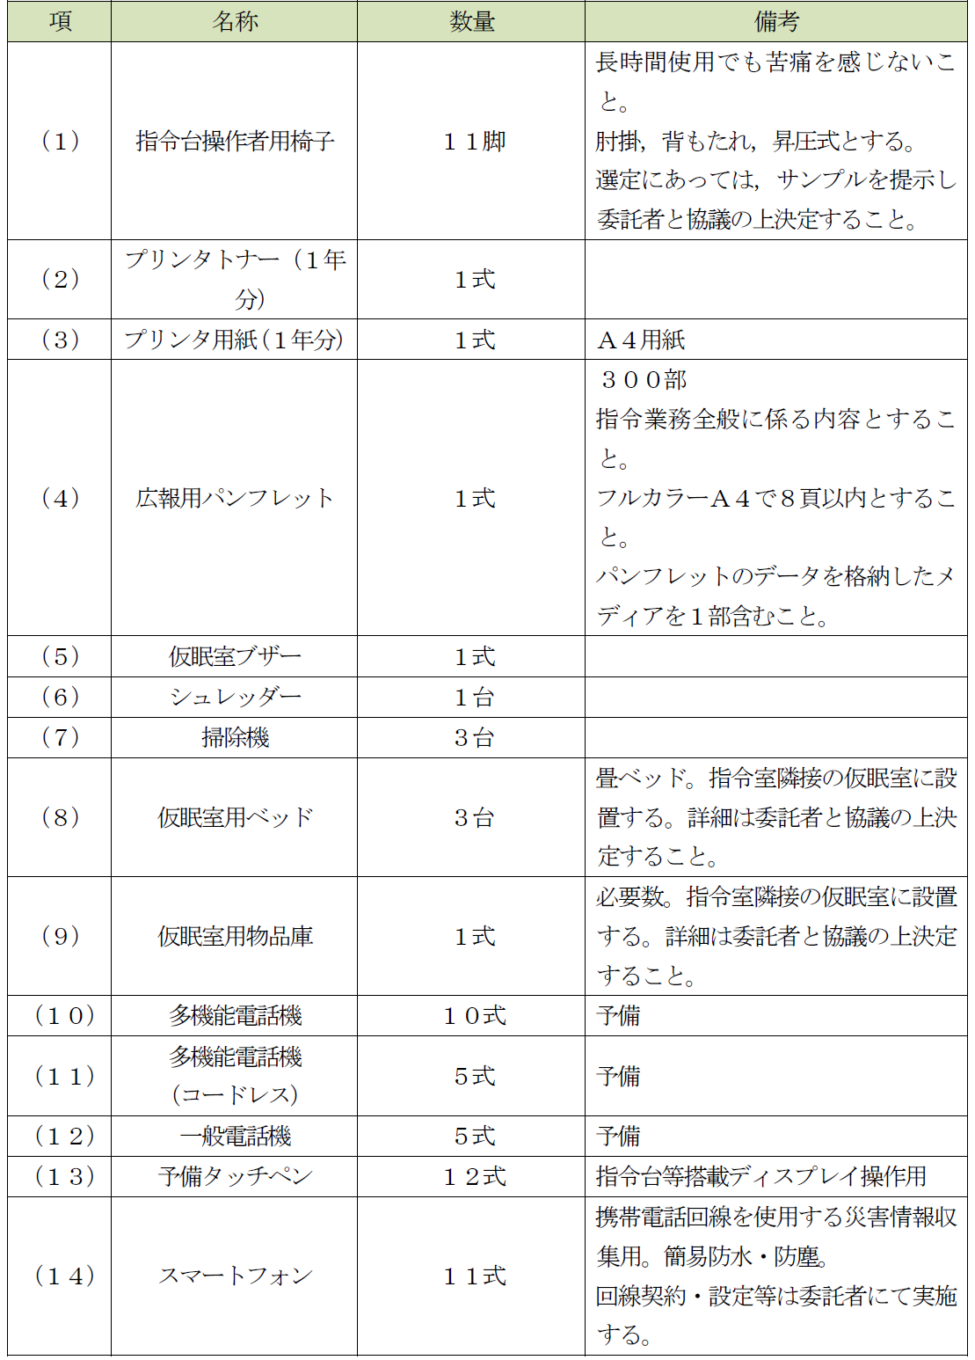 システムの運用及び維持管理上，次表に掲げる付属品及び予備品を納入すること。 | ○

 |  |  |  |  |  |  | 部屋改修
 | １ |  |  |  |  |  | 概要
 |  |  |  |  |  |  | 現行システム撤去後の指令室の部屋改修及び指令室，機器室，消防本部・下倉基地局設置の空調改修並びに付帯工事等を実施すること。詳細は委託者と協議の上，決定する。
 | ２ |  |  |  |  |  | 機能仕様要件
 |  | (１) |  |  |  |  | 指令室
 |  |  | ア |  |  |  | 現行システム撤去後，ＯＡフロアの補修及びタイルカーペットの更新を行うこと。 | ○
 |  |  | イ |  |  |  | 軽微な壁の補修をすること。 | ○
 |  |  | ウ |  |  |  | 空調設備の更新及び付帯工事を行うこと。 | ○
 |  | (２) |  |  |  |  | 機器室
...

